Sheet1
thalach | exang | oldpeak | slope | ca | thal | NN |  | Input 1 | Input 2 | Input 3 | Input 4
-0.13945574118 | -0.60599640132 | 1.226799448 | -2.2986553515 | -0.61531719445 | -2.3412214424 | learning rate | 0.001 | -5.6325781054 | 0.16016739591 | 0.7746873708 | -7.6415404022
1.6045201059 | -0.60599640132 | 2.3060559148 | -2.2986553515 | -0.61531719445 | -0.55391674504 |  |  | -5.9266701666 | 0.16016739591 | -0.1933126292 | -7.6933424129
0.89750287061 | -0.60599640132 | 0.41735709788 | 0.8800566203 | -0.61531719445 | -0.55391674504 |  |  | -5.8814252341 | -4.2524305547 | -1.1613126292 | -7.6933424129
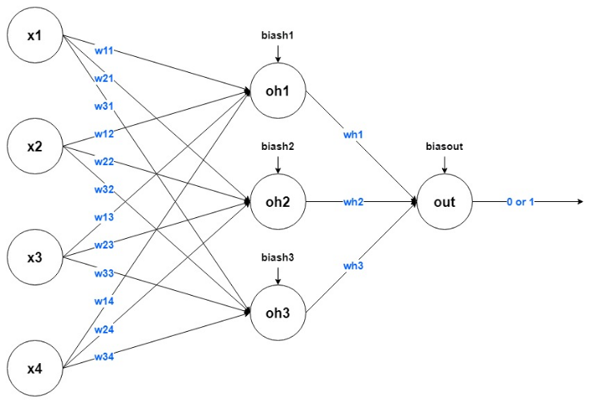
1.1803097647 | -0.60599640132 | -0.12227113553 | 0.8800566203 | -0.61531719445 | -0.55391674504 |  |  | -5.7117567373 | 0.16016739591 | -1.1613126292 | -7.7278770867
0.47329252942 | 1.6501748159 | -0.30214721333 | 0.8800566203 | -0.61531719445 | -0.55391674504 |  |  | -5.7004455041 | -4.2524305547 | -2.1293126292 | -7.7278770867
-0.23372470589 | -0.60599640132 | -0.48202329114 | -0.70929936562 | -0.61531719445 | -2.3412214424 |  |  | -5.7004455041 | 0.16016739591 | -2.1293126292 | -7.6588077391
0.0019477058824 | -0.60599640132 | 0.32741905898 | -0.70929936562 | -0.61531719445 | -0.55391674504 |  |  | -5.7117567373 | -4.2524305547 | -1.1613126292 | -7.6588077391
0.94463735296 | -0.60599640132 | -0.84177544674 | 0.8800566203 | -0.61531719445 | 1.2333879523 |  |  | -5.8474915348 | 0.16016739591 | -1.1613126292 | -7.7278770867
0.42615804707 | -0.60599640132 | -0.39208525224 | 0.8800566203 | -0.61531719445 | 1.2333879523 |  |  | -5.7570016698 | 0.16016739591 | -0.1933126292 | -7.5482967829
0.99177183532 | -0.60599640132 | 0.59723317568 | 0.8800566203 | -0.61531719445 | -0.55391674504 |  |  | -5.7004455041 | 0.16016739591 | -0.1933126292 | -7.6242730653
0.33188908236 | -0.60599640132 | 0.23748102008 | 0.8800566203 | -0.61531719445 | -0.55391674504 |  |  | -5.7343792035 | 0.16016739591 | -2.1293126292 | -7.6588077391
-0.65793504707 | -0.60599640132 | -0.66189936894 | 0.8800566203 | -0.61531719445 | -0.55391674504 |  |  | -5.8022466023 | -4.2524305547 | -0.1933126292 | -7.6933424129
0.85036838826 | -0.60599640132 | -0.30214721333 | 0.8800566203 | -0.61531719445 | -0.55391674504 |  |  | -5.7909353691 | 0.16016739591 | -1.1613126292 | -7.6933424129
-0.4222626353 | 1.6501748159 | 0.77710925348 | -0.70929936562 | -0.61531719445 | -0.55391674504 |  |  | -5.6212668722 | 0.16016739591 | 0.7746873708 | -7.7624117605
0.42615804707 | -0.60599640132 | 0.057604942272 | 0.8800566203 | -0.61531719445 | -0.55391674504 |  |  | -5.689134271 | -4.2524305547 | 0.7746873708 | -7.6242730653
0.23762011765 | -0.60599640132 | 0.59723317568 | -0.70929936562 | -0.61531719445 | -0.55391674504 |  |  | -5.779624136 | -4.2524305547 | -0.1933126292 | -7.7278770867
0.89750287061 | -0.60599640132 | -0.84177544674 | 0.8800566203 | -0.61531719445 | -0.55391674504 |  |  | -5.689134271 | -4.2524305547 | -0.1933126292 | -7.7278770867
-1.8362971059 | -0.60599640132 | 1.4966135647 | -2.2986553515 | -0.61531719445 | -0.55391674504 |  |  | -5.598644406 | -4.2524305547 | 0.7746873708 | -7.6242730653
0.85036838826 | -0.60599640132 | 0.50729513678 | 0.8800566203 | -0.61531719445 | -0.55391674504 |  |  | -5.8588027679 | 0.16016739591 | -2.1293126292 | -7.6242730653
-0.092321258826 | -0.60599640132 | 0.77710925348 | 0.8800566203 | 1.4528322647 | -0.55391674504 |  |  | -5.5647107066 | -4.2524305547 | 0.7746873708 | -7.6588077391
0.37902356472 | -0.60599640132 | -0.39208525224 | -0.70929936562 | -0.61531719445 | 1.2333879523 |  |  | -5.6778230379 | 0.16016739591 | -2.1293126292 | -7.676075076
1.2274442471 | 1.6501748159 | -0.48202329114 | 0.8800566203 | -0.61531719445 | -0.55391674504 |  |  | -5.8474915348 | 0.16016739591 | -0.1933126292 | -7.6933424129
1.1803097647 | -0.60599640132 | -0.84177544674 | 0.8800566203 | -0.61531719445 | -0.55391674504 |  |  | -5.870114001 | 0.16016739591 | -2.1293126292 | -7.6588077391
-0.75220401178 | 1.6501748159 | 0.057604942272 | -0.70929936562 | -0.61531719445 | -0.55391674504 |  |  | -5.6552005716 | 0.16016739591 | -0.1933126292 | -7.6242730653
1.1803097647 | 1.6501748159 | 0.41735709788 | 0.8800566203 | -0.61531719445 | 1.2333879523 |  |  | -5.8927364673 | 0.16016739591 | 0.7746873708 | -7.6588077391
0.42615804707 | -0.60599640132 | -0.48202329114 | 0.8800566203 | 1.4528322647 | -0.55391674504 |  |  | -5.5420882404 | -4.2524305547 | -1.1613126292 | -7.5897383914
0.1904856353 | -0.60599640132 | 0.59723317568 | 0.8800566203 | -0.61531719445 | -0.55391674504 |  |  | -5.6778230379 | 0.16016739591 | -0.1933126292 | -7.6242730653
-1.4120867647 | -0.60599640132 | -0.30214721333 | 0.8800566203 | -0.61531719445 | -0.55391674504 |  |  | -5.7683129029 | 0.16016739591 | -0.1933126292 | -7.7624117605
0.1904856353 | -0.60599640132 | -0.12227113553 | 0.8800566203 | 0.41875753511 | -0.55391674504 |  |  | -5.6099556391 | -4.2524305547 | -0.1933126292 | -7.6588077391
...

